consumos
FICHA PARA EL CONSUMO DE MATERIALES DE CALZADO Y MARROQUINERIA
DOCENTE ENCARGADO | Maribel Gil |  | CURSO/TECNICO | COSTO POR PAR/PRODUCTO
NOMBRE DEL PRODUCTO | lonchera 002 textil |  | marroqunería | $ 16,282
FECHA DE ELABORACION DEL PRODUCTO | 2023-03-07 | NUMERO DE CEDULA | NUMERO DE FICHA | CANTIDAD A PRODUCIR
FECHA ENTREGA DEL PRODUCTO | 2023-03-20 | 43498846 | celda de producción | 15
MATERIALES E INSUMOS. | COLOR O REFERENCIA. | CONSUMO POR PRODUCTO | VALOR UNIDAD DE CONSUMO | 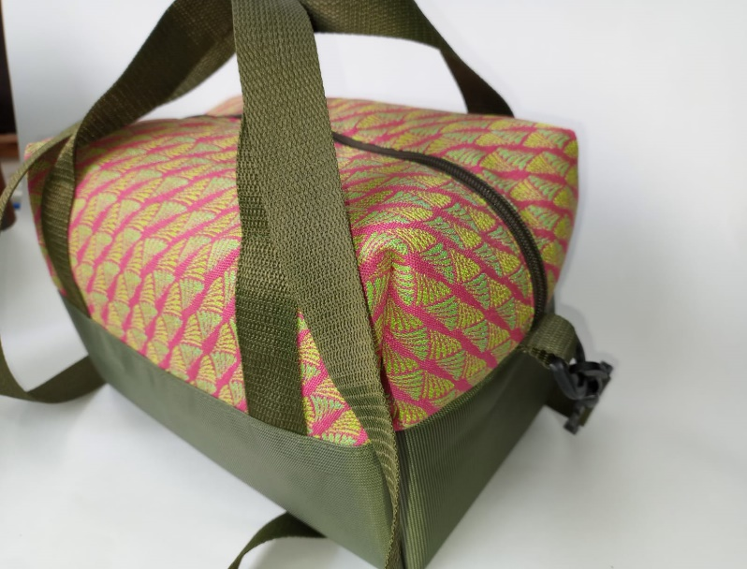 ESPACIO PARA LA IMAGEN DEL PRODUCTO poner la imagen es obligatorio
Lona Sintetica Colores (cm²) | 0 | 1534.0 | $ 0.7
Lona sintetica Polar (cm²) | 0 | 1444.0 | $ 1.5
0 | 0 | 0.0 | $ 0.0
Yumbolon 3mm (cm²) | 0 | 2361.0 | $ 0.3
Seda 30-100 Colores (cm²) | 0 | 3303.0 | $ 0.5
Cremallera Nylon #6(cm) | 0 | 41.0 | $ 6.0
llaves #6 Nq de lujo | 0 | 1.0 | $ 300.0
Mosqueton 1 1/4"-33mm (unidad) | plastico | 2.0 | $ 65.0
media argolla 1" ¼ niquel | plastico | 1.0 | $ 108.0
trabilla 1"¼ pb | plastica | 1.0 | $ 100.0
Reata sintetica 1 1/4"-33mm (cm) | 0 | 250.0 | $ 40.0
Cinta Falla de 25mm (Cm) | 0 | 120.0 | $ 0.3
0 | 0 | 0.0 | $ 0.0
0 | 0 | 0.0 | $ 0.0
0 | 0 | 0.0 | $ 0.5
0 | 0 | 0.0 | $ 0.0
0 | 0 | 0.0 | $ 0.0
0 | 0 | 0.0 | $ 0.0 | VALOR DEL PRODUCTO FINAL | $ 17,911
0 | 0 | 0.0 | $ 0.0
0 | 0 | 0.0 | $ 0.0
0 | 0 | 0.0 | $ 0.0 | VALOR DE LA PRODUCCION | $ 268,660
0 | 0 | 0.0 | $ 0.0
0 | 0 | 0.0 | $ 0.0
0 | 0 | 0.0 | $ 0.0
0 | 0 | 0.0 | $ 0.0
OBSERVACIONES
5 verdes
5 negras
5 azules
forro azul oscuro
cremallera, reata e hilos a tono
es lona textil

17/3/2023 ENTREGA 8 LONCHERAS TEXTIL RECIBE MAURICIO
4/09/2023 entrega 1 lonchera textil recibe sebastian

INSUMOS SIN COSTO | CANTIDA | MODIFICADO POR: JAIDER ROJAS - ALMACENISTA (26-02-2017)SENA ITAGUI ANTIOQUIA
Aguja Corta Cabo Delgada (unidad)
Aguja Corta Cabo Grueso (unidad)
Bolsa Plastica Cargadera ( unidad)
Bolsa plastica de 12*14 ( unidad)
Bolsa Plastica de 15*22 ( unidad)
Cambre de 100gr (cm²)
Carton Corrugado (pliego)
Carton duplex (pliego)
Carton Paja (pliego)
Cartulina (pliego) | 4.0
Cinta de Enmascarar de 2" (unidad)
Cinta de trasparente (unidad)
Ecohalogenante para suelas
Ecolimpiador para suelas
Halogenante LH rapido ( galòn 3600 cm 3)
Halogenante rapido 0817
Hilo Colores surtidos# 20 (cono 250 mt)
Hilo Colores surtidos# 40 (cono 1000 mt)
Hilo Colores surtidos# 60 (cono 1500 mt) | 1.0
Hilo Encerado cono 100 gr (metro)
Hilo Terlenka 2 cabos (cono 150mt)
Interlon (cm²)
Lamina Zinc (unidad)
Lija de Agua#120 (unidad)
Lija de Agua#180 (unidad)
Lija de Agua#240 (unidad)
Lija de Agua#400 (unidad)
Lija de Agua#600 (unidad)
Limpiador AT 20 ( galón 3600 cm 3)
Limpiador para acabados
Limpiador VZ 40 ( galón 3600 cm 3)
Papel periodico (pliego)
Pegante advance o pega amarilla
Pu 419 pegante poliuretano
Pintura Acrilica X150 gr (unidad)
Primer eva plus
Primer PU 419
Primer pu 85
PU 689 adhesivo
Sacol Solucion de caucho natural 2440 | 1.0
Thiner Halogenante LH Rapido
Thiner limpiador 0329
Thiner limpiador AT - 20
Thiner limpiador VZ - 40
Tinta Colores para Cuero 120cc (unidad)
Vulcanizante PU
Vulcanizante PU AQUOSO 212
Vulcanizante PU SOLVENTE

